寸法→圧入力
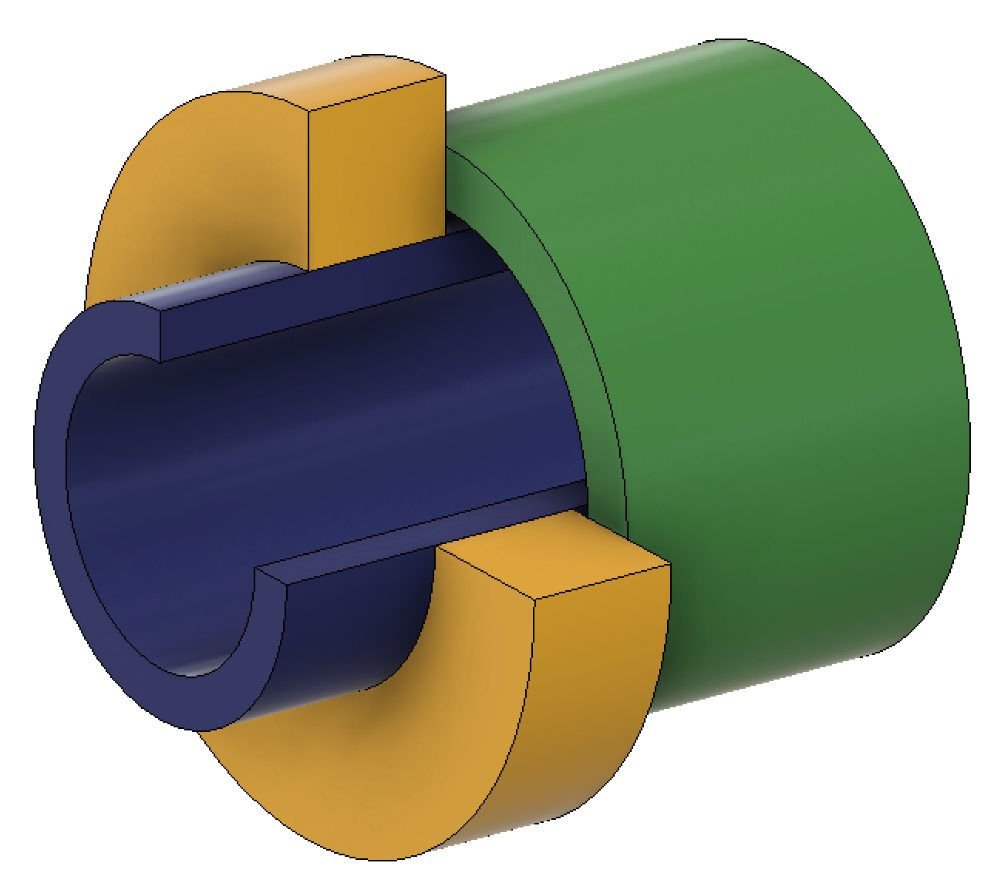
Inner Part
(Blue)
Outer Part
(Yellow)
Be Pushed Part
(Green)
はめあい部
圧入時押し当て部
圧入方向
 |  |  | min | nor | max
Assy Basic Parameter
 | Assy | はめあい径 | 30 |  |  | input
 |  | 実質はめあい径[mm] | 30.0075 | 30.0125 | 30.0175 | auto
 |  | はめあい面摩擦係数（圧入時） | 0.12 | 0.15 | 0.18 | input
 |  | はめあい面摩擦係数（抜去時） | 0.1 | 0.12 | 0.15 | input
 |  | 保持物重量[kg] | 4.00 |  |  | input
Inner Part Basic Parameter
 | Inner Part | 外形公差クラス(ext.h8...) *使用しない場合は無記入 |  |  |  | input
 |  | はめあい公差の場合の公差[mm] | #N/A | - | #N/A | auto
 |  | 外径公差(入力)[mm] | 0.015 | - | 0.025 | input
 |  | 外形公差(出力)[mm] | 0.015 | 0.020 | 0.025 | auto
 |  | 外形[mm] | 30.015 | 30.020 | 30.025 | auto
 |  | 内径[mm] | 14.9 | 15 | 15.1 | input
 |  | 材料 | S45C |  |  | input
 |  | 縦弾性係数[MPa] | 205000 |  |  | auto
 |  | ポアソン比[-] | 0.3 |  |  | auto
 |  | 線膨張係数[10^-6/K] | 11.9 |  |  | auto
 |  | 降伏点(耐力)[MPa] | 345 |  |  | auto
 |  | 密度[kg/m3] | 7840 |  |  | auto
 |  | 慣性モーメント[kg m2] | 0.01 |  |  | input

締め代vs圧入力
 | 圧入力min | 圧入力nor | 圧入力max
0.000 | 0.0 | 0.0 | 0.0
0.010 | 1.1 | 1.5 | 1.8
0.020 | 2.3 | 2.9 | 3.6
0.030 | 3.4 | 4.4 | 5.4
0.040 | 4.6 | 5.9 | 7.2
0.050 | 5.7 | 7.3 | 9.0
0.060 | 6.9 | 8.8 | 10.8
0.070 | 8.0 | 10.2 | 12.6
0.080 | 9.2 | 11.7 | 14.4
0.090 | 10.3 | 13.2 | 16.1
0.100 | 11.5 | 14.6 | 17.9
0.110 | 12.6 | 16.1 | 19.7
0.120 | 13.8 | 17.6 | 21.5
0.130 | 14.9 | 19.0 | 23.3
0.140 | 16.1 | 20.5 | 25.1
0.150 | 17.2 | 22.0 | 26.9
0.160 | 18.3 | 23.4 | 28.7
0.170 | 19.5 | 24.9 | 30.5
0.180 | 20.6 | 26.4 | 32.3
0.190 | 21.8 | 27.8 | 34.1
0.200 | 22.9 | 29.3 | 35.9
0.210 | 24.1 | 30.7 | 37.7
0.220 | 25.2 | 32.2 | 39.5
0.230 | 26.4 | 33.7 | 41.3
0.240 | 27.5 | 35.1 | 43.1
0.250 | 28.7 | 36.6 | 44.9
0.260 | 29.8 | 38.1 | 46.6
0.270 | 31.0 | 39.5 | 48.4
0.280 | 32.1 | 41.0 | 50.2
0.290 | 33.3 | 42.5 | 52.0
0.300 | 34.4 | 43.9 | 53.8
0.310 | 35.5 | 45.4 | 55.6
0.320 | 36.7 | 46.8 | 57.4
0.330 | 37.8 | 48.3 | 59.2
0.340 | 39.0 | 49.8 | 61.0
0.350 | 40.1 | 51.2 | 62.8
0.360 | 41.3 | 52.7 | 64.6
0.370 | 42.4 | 54.2 | 66.4
0.380 | 43.6 | 55.6 | 68.2
0.390 | 44.7 | 57.1 | 70.0
0.400 | 45.9 | 58.6 | 71.8
0.410 | 47.0 | 60.0 | 73.6
0.420 | 48.2 | 61.5 | 75.4
0.430 | 49.3 | 63.0 | 77.1
0.440 | 50.5 | 64.4 | 78.9
0.450 | 51.6 | 65.9 | 80.7
0.460 | 52.7 | 67.3 | 82.5
0.470 | 53.9 | 68.8 | 84.3
0.480 | 55.0 | 70.3 | 86.1
0.490 | 56.2 | 71.7 | 87.9
...
Outer Part Basic Parameter
 | Outer Part | 外形公差クラス(ext.H8...) *使用しない場合は無記入 |  |  |  | input
 |  | はめあい公差の場合の公差[mm] | #N/A | - | #N/A | auto
 |  | 内径公差(入力)[mm] | 0 | - | 0.01 | input
 |  | 内径公差(出力)[mm] | 0.000 | 0.005 | 0.010 | auto
 |  | 内径[mm] | 30.000 | 30.005 | 30.010 | auto
 |  | 外形[mm] | 44 | 45 | 46 | input
 |  | 材料 | ADC12 |  |  | input
 |  | 縦弾性係数[MPa] | 71000 |  |  | auto
 |  | ポアソン比[-] | 0.33 |  |  | auto
 |  | 線膨張係数[10^-6/K] | 21 |  |  | auto
 |  | 降伏点(耐力)[MPa] | 150 |  |  | auto
 |  | 密度[kg/m3] | 2680 |  |  | auto
 |  | 慣性モーメント[kg m2] | 0.02 |  |  | input
Be Pushed Part Parameter
 |  | 材料 | ADC12 |  |  | input
 |  | 降伏点(耐力)[MPa] | 150 |  |  | auto
Assembly Dimmensions
 | Assy | 軸方向の締め代部長さ[mm] | 14.9 | 15 | 15.1 | input
内外径と応力のグラフ
 | Assy | 円周の締め代部長さ割合[-] | 0.69 | 0.7 | 0.71 | input
 | Assy | 締め代部面積[mm2] | 969.2 | 990.0 | 1011.0 | auto
 | Assy | 圧入時押し当て面積[mm2] | 456.3 | 456.3 | 456.3 | input
Requirement
 |  | 温度
締め代vs応力
 | 降伏点inner | 半径方向応力min | 半径方向応力nor | 半径方向応力max | 降伏点outer | 円周方向応力inner | 円周方向応力outer
0.000 | 345.0 | 0.0 | 0.0 | 0.0 | 150.0 | 0.0 | 0.0
0.010 | 345.0 | 9.9 | 10.1 | 10.3 | 150.0 | 26.9 | 26.3
0.020 | 345.0 | 19.7 | 20.2 | 20.7 | 150.0 | 53.9 | 52.6
0.030 | 345.0 | 29.6 | 30.3 | 31.0 | 150.0 | 80.8 | 78.9
0.040 | 345.0 | 39.4 | 40.4 | 41.4 | 150.0 | 107.8 | 105.2
0.050 | 345.0 | 49.3 | 50.5 | 51.7 | 150.0 | 134.7 | 131.5
0.060 | 345.0 | 59.2 | 60.7 | 62.1 | 150.0 | 161.7 | 157.8
0.070 | 345.0 | 69.0 | 70.8 | 72.4 | 150.0 | 188.6 | 184.1
0.080 | 345.0 | 78.9 | 80.9 | 82.8 | 150.0 | 215.6 | 210.4
0.090 | 345.0 | 88.7 | 91.0 | 93.1 | 150.0 | 242.5 | 236.6
0.100 | 345.0 | 98.6 | 101.1 | 103.4 | 150.0 | 269.5 | 262.9
0.110 | 345.0 | 108.4 | 111.2 | 113.8 | 150.0 | 296.4 | 289.2
0.120 | 345.0 | 118.3 | 121.3 | 124.1 | 150.0 | 323.4 | 315.5
0.130 | 345.0 | 128.2 | 131.4 | 134.5 | 150.0 | 350.3 | 341.8
0.140 | 345.0 | 138.0 | 141.5 | 144.8 | 150.0 | 377.2 | 368.1
0.150 | 345.0 | 147.9 | 151.6 | 155.2 | 150.0 | 404.2 | 394.4
0.160 | 345.0 | 157.7 | 161.8 | 165.5 | 150.0 | 431.1 | 420.7
0.170 | 345.0 | 167.6 | 171.9 | 175.9 | 150.0 | 458.1 | 447.0
0.180 | 345.0 | 177.5 | 182.0 | 186.2 | 150.0 | 485.0 | 473.3
0.190 | 345.0 | 187.3 | 192.1 | 196.5 | 150.0 | 512.0 | 499.6
0.200 | 345.0 | 197.2 | 202.2 | 206.9 | 150.0 | 538.9 | 525.9
0.210 | 345.0 | 207.0 | 212.3 | 217.2 | 150.0 | 565.9 | 552.2
0.220 | 345.0 | 216.9 | 222.4 | 227.6 | 150.0 | 592.8 | 578.5
0.230 | 345.0 | 226.7 | 232.5 | 237.9 | 150.0 | 619.8 | 604.8
0.240 | 345.0 | 236.6 | 242.6 | 248.3 | 150.0 | 646.7 | 631.1
0.250 | 345.0 | 246.5 | 252.7 | 258.6 | 150.0 | 673.7 | 657.4
0.260 | 345.0 | 256.3 | 262.8 | 269.0 | 150.0 | 700.6 | 683.6
0.270 | 345.0 | 266.2 | 273.0 | 279.3 | 150.0 | 727.6 | 709.9
0.280 | 345.0 | 276.0 | 283.1 | 289.6 | 150.0 | 754.5 | 736.2
0.290 | 345.0 | 285.9 | 293.2 | 300.0 | 150.0 | 781.4 | 762.5
0.300 | 345.0 | 295.8 | 303.3 | 310.3 | 150.0 | 808.4 | 788.8
0.310 | 345.0 | 305.6 | 313.4 | 320.7 | 150.0 | 835.3 | 815.1
0.320 | 345.0 | 315.5 | 323.5 | 331.0 | 150.0 | 862.3 | 841.4
0.330 | 345.0 | 325.3 | 333.6 | 341.4 | 150.0 | 889.2 | 867.7
0.340 | 345.0 | 335.2 | 343.7 | 351.7 | 150.0 | 916.2 | 894.0
0.350 | 345.0 | 345.1 | 353.8 | 362.1 | 150.0 | 943.1 | 920.3
0.360 | 345.0 | 354.9 | 363.9 | 372.4 | 150.0 | 970.1 | 946.6
0.370 | 345.0 | 364.8 | 374.0 | 382.8 | 150.0 | 997.0 | 972.9
0.380 | 345.0 | 374.6 | 384.2 | 393.1 | 150.0 | 1024.0 | 999.2
0.390 | 345.0 | 384.5 | 394.3 | 403.4 | 150.0 | 1050.9 | 1025.5
0.400 | 345.0 | 394.3 | 404.4 | 413.8 | 150.0 | 1077.9 | 1051.8
0.410 | 345.0 | 404.2 | 414.5 | 424.1 | 150.0 | 1104.8 | 1078.1
0.420 | 345.0 | 414.1 | 424.6 | 434.5 | 150.0 | 1131.7 | 1104.4
0.430 | 345.0 | 423.9 | 434.7 | 444.8 | 150.0 | 1158.7 | 1130.6
0.440 | 345.0 | 433.8 | 444.8 | 455.2 | 150.0 | 1185.6 | 1156.9
0.450 | 345.0 | 443.6 | 454.9 | 465.5 | 150.0 | 1212.6 | 1183.2
0.460 | 345.0 | 453.5 | 465.0 | 475.9 | 150.0 | 1239.5 | 1209.5
0.470 | 345.0 | 463.4 | 475.1 | 486.2 | 150.0 | 1266.5 | 1235.8
0.480 | 345.0 | 473.2 | 485.3 | 496.5 | 150.0 | 1293.4 | 1262.1
0.490 | 345.0 | 483.1 | 495.4 | 506.9 | 150.0 | 1320.4 | 1288.4
...
 | Inner Part | 温度[℃] | 20 |  |  | auto
 | Outer Part | 温度[℃] | 20 |  |  | auto
 |  | 軸方向の外力
 | Assy | 軸方向加速度[G] | 40 | 45 | 50 | input
 | Assy | 慣性による軸方向外力[N] | 1569.6 | 1765.8 | 1962 | auto
 | Assy | その他軸方向外力[N] | 100 | 150 | 200 | input
 |  | 周方向の外力
 | Assy | 被動部品 | Inner Part |  |  | input
 | Assy | 角加速度[rad/s2] | 52.4 | 104.7 | 209.4 | input
 | Assy | 慣性によるトルク[Nm] | 0.5 | 1.0 | 2.1 | auto
 | Assy | 慣性による円周方向外力[N] | 34.9 | 69.8 | 139.6 | auto
 | Assy | その他円周方向外力[N] | 0 | 100 | 200 | input
 |  | 滑り方向外力の合力
 | Assy | 外力合力[N] | 1670.0 | 1923.3 | 2188.5 | auto

 |  | 径方向の外力
 | Assy | 回転速度[rpm] | 15200 | 16000 | 16800 | input
 | Assy | Inner Partのはめあい径変位[mm] | 0.0001 |  |  | auto
 | Assy | Outer Partのはめあい径変位[mm] | 0.0007 |  |  | auto
 | Assy | 減少はめあい径[mm] | 0.0006 |  |  | auto

Result

 | Assy | 締め代(常温)[mm] | 0.004 | 0.014 | 0.024 | input
 | Assy | 径方向応力(常温)[MPa] | 4.35 | 14.57 | 25.25 | result
 | Inner Part | 円周方向応力(内径部)[MPa] | 11.5 | 38.8 | 67.6 | result
 | Outer Part | 円周方向応力(内径部)[MPa] | 10.8 | 37.9 | 69.2 | result
 | Assy | 圧入力[kN] | 0.5 | 2.2 | 4.6 | result
 | Assy | 抜去力[kN] | 0.4 | 1.7 | 3.8 | result
 | Inner Part | 径方向応力安全率(常温)[Pa/Pa] | 13.7 | 23.7 | 79.4 | result
 | Outer Part | 径方向応力安全率(常温)[Pa/Pa] | 5.9 | 10.3 | 34.5 | result
 | Inner Part | 円周方向応力安全率(内径部)[Pa/Pa] | 5.1 | 8.9 | 29.9 | result
 | Outer Part | 円周方向応力安全率(内径部)[Pa/Pa] | 2.2 | 4.0 | 13.9 | result
 | Assy | 抜去力(滑り)安全率[N/N] | 0.2 | 0.9 | 2.3 | result

 | Inner Part | 温度[℃] | 20 |  |  | input
 | Outer Part | 温度[℃] | 180 |  |  | input
 | Assy | 締め代(i:20℃/o:180℃)[mm] | -0.096 | -0.086 | -0.076 | result
 | Assy | 半径方向応力[MPa] | -94.48 | -86.76 | -78.41 | result
 | Inner Part | 半径方向応力安全率[Pa/Pa] | infinite | infinite | infinite | result
 | Outer Part | 半径方向応力安全率[Pa/Pa] | infinite | infinite | infinite | result
 | Inner Part | 円周方向応力(内径部)[MPa] | -250.7 | -231.2 | -210.0 | result
 | Outer Part | 円周方向応力(内径部)[MPa] | -234.3 | -225.6 | -214.8 | result
 | Inner Part | 円周方向応力安全率(内径部)[Pa/Pa] | infinite | infinite | infinite | result
 | Outer Part | 円周方向応力安全率(内径部)[Pa/Pa] | infinite | infinite | infinite | result
 | Assy | 圧入力[kN] | -11.0 | -12.9 | -14.3 | result
 | Assy | 抜去力[kN] | -9.2 | -10.3 | -11.9 | result
 | Assy | 抜去力(滑り)安全率[N/N] | -4.2 | -5.4 | -7.1 | result

 | Inner Part | 温度[℃] | -40 |  |  | input
 | Outer Part | 温度[℃] | -40 |  |  | input
 | Assy | 締め代(i:-40℃/o:-40℃)[mm] | 0.021 | 0.031 | 0.041 | result
 | Assy | 半径方向応力[MPa] | 21.08 | 31.72 | 42.79 | result
 | Inner Part | 半径方向応力安全率[Pa/Pa] | 8.1 | 10.9 | 16.4 | result
 | Outer Part | 半径方向応力安全率[Pa/Pa] | 3.5 | 4.7 | 7.1 | result
 | Inner Part | 円周方向応力(内径部)[MPa] | 55.9 | 84.5 | 114.6 | result
 | Outer Part | 円周方向応力(内径部)[MPa] | 52.3 | 82.5 | 117.2 | result
 | Inner Part | 円周方向応力安全率(内径部)[Pa/Pa] | 3.0 | 4.1 | 6.2 | result
 | Outer Part | 円周方向応力安全率(内径部)[Pa/Pa] | 1.3 | 1.8 | 2.9 | result
 | Assy | 圧入力[kN] | 2.5 | 4.7 | 7.8 | result
 | Assy | 抜去力[kN] | 2.0 | 3.8 | 6.5 | result
 | Assy | 抜去力(滑り)安全率[N/N] | 0.9 | 2.0 | 3.9 | result

 | Assy | 必要押切荷重[kN] | 4.6 |  |  | auto
 | Assy | 押切荷重[kN] | 8.7 | 9.2 | 9.6 | input
 | Assy | 押し当て部面圧[MPa] | 19 | 20 | 21 | auto
 | Inner Part | 押切荷重面圧安全率[-] | 16.3 | 17.1 | 18.0 | result
 | Outer Part | 押切荷重面圧安全率[-] | 7.1 | 7.4 | 7.8 | result
 | Be Pushed Part | 押切荷重面圧安全率[-] | 7.1 | 7.4 | 7.8 | result

グラフ
step |  |  |  |  |  |  |  |  |  |  |  | max | max | max | max | max | max | max | max | max | max | max | max | max | max | max | max | max | max | max | max | max |  | nor | nor | nor | nor | nor | nor | nor
0.010 |  |  |  |  |  |  |  |  |  |  |  | -30 | -20 | -10 | 0 | 10 | 20 | 30 | -30 | -20 | -10 | 0 | 10 | 20 | 30 | -30 | -20 | -10 | 0 | 10 | 20 | 30 |  | -30 | -20 | -10 | 0 | 10 | 20 | 30 |  | 締め代[um] |  | Outer part temp.
締め代[mm] | 半径方向応力[MPa] |  |  | 圧入力[kN] |  |  | 降伏点 |  | 円周方向応力[MPa] |  |  | 締め代 |  |  |  |  |  |  | 半径方向応力[MPa] |  |  |  |  |  |  | inner応力[MPa] |  |  |  |  |  |  |  | outer応力[MPa] |  |  |  |  |  |  |  |  |  | -50 | -40 | -30 | -20 | -10 | 0 | 10 | 20 | 30 | 40 | 50 | 60 | 70 | 80 | 90 | 100 | 110 | 120 | 130 | 140 | 150
締め代 | 半径方向応力min | 半径方向応力nor | 半径方向応力max | 圧入力min | 圧入力nor | 圧入力max | 降伏点inner | 降伏点outer | 円周方向応力inner | 円周方向応力outer | inner温度[℃] | 締め代：Δ-30℃ | 締め代：Δ-20℃ | 締め代：Δ-10℃ | 締め代：Δ0℃ | 締め代：Δ+10℃ | 締め代：Δ+20℃ | 締め代：Δ+30℃ | 半径方向応力:Δ-30℃ | 半径方向応力:Δ-20℃ | 半径方向応力:Δ-10℃ | 半径方向応力:Δ0℃ | 半径方向応力:Δ+10℃ | 半径方向応力:Δ+20℃ | 半径方向応力:Δ+30℃ | inner応力:Δ-30℃ | inner応力:Δ-20℃ | inner応力:Δ-10℃ | inner応力:Δ0℃ | inner応力:Δ+10℃ | inner応力:Δ+20℃ | inner応力:Δ+30℃ | inner降伏点 | outer応力:Δ-30℃ | outer応力:Δ-20℃ | outer応力:Δ-10℃ | outer応力:Δ0℃ | outer応力:Δ+10℃ | outer応力:Δ+20℃ | outer応力:Δ+30℃ | outer降伏点 | Inner part temp. | -50 | -5 | -8 | -12 | -15 | -19 | -23 | -26 | -30 | -33 | -37 | -40 | -44 | -48 | -51 | -55 | -58 | -62 | -65 | -69 | -73 | -76
0.000 | 0.0 | 0.0 | 0.0 | 0.0 | 0.0 | 0.0 | 345.0 | 150.0 | 0.0 | 0.0 | -50 | 0.063 | 0.057 | 0.050 | 0.044 | 0.038 | 0.031 | 0.025 | 65.2 | 58.6 | 52.1 | 45.6 | 39.1 | 32.6 | 26.1 | 174.5 | 157.0 | 139.6 | 122.1 | 104.7 | 87.2 | 69.8 | 345.0 | 178.5 | 160.7 | 142.8 | 124.9 | 107.1 | 89.2 | 71.4 | 150.0 |  | -40 | 2 | -2 | -6 | -9 | -13 | -16 | -20 | -23 | -27 | -31 | -34 | -38 | -41 | -45 | -48 | -52 | -56 | -59 | -63 | -66 | -70
0.010 | 9.9 | 10.1 | 10.3 | 1.1 | 1.5 | 1.8 | 345.0 | 150.0 | 26.9 | 26.3 | -45 | 0.062 | 0.055 | 0.049 | 0.043 | 0.036 | 0.030 | 0.024 | 63.7 | 57.2 | 50.7 | 44.2 | 37.7 | 31.2 | 24.6 | 170.7 | 153.3 | 135.8 | 118.3 | 100.9 | 83.4 | 66.0 | 345.0 | 174.6 | 156.8 | 138.9 | 121.1 | 103.2 | 85.4 | 67.5 | 150.0 |  | -30 | 8 | 4 | 1 | -3 | -6 | -10 | -14 | -17 | -21 | -24 | -28 | -31 | -35 | -39 | -42 | -46 | -49 | -53 | -56 | -60 | -64
0.020 | 19.7 | 20.2 | 20.7 | 2.3 | 2.9 | 3.6 | 345.0 | 150.0 | 53.9 | 52.6 | -40 | 0.060 | 0.054 | 0.048 | 0.041 | 0.035 | 0.029 | 0.022 | 62.3 | 55.8 | 49.3 | 42.8 | 36.3 | 29.8 | 23.2 | 166.9 | 149.5 | 132.0 | 114.6 | 97.1 | 79.7 | 62.2 | 345.0 | 170.8 | 152.9 | 135.1 | 117.2 | 99.4 | 81.5 | 63.7 | 150.0 |  | -20 | 14 | 11 | 7 | 3 | 0 | -4 | -7 | -11 | -14 | -18 | -22 | -25 | -29 | -32 | -36 | -39 | -43 | -46 | -50 | -54 | -57
0.030 | 29.6 | 30.3 | 31.0 | 3.4 | 4.4 | 5.4 | 345.0 | 150.0 | 80.8 | 78.9 | -35 | 0.059 | 0.053 | 0.046 | 0.040 | 0.034 | 0.027 | 0.021 | 60.9 | 54.4 | 47.9 | 41.4 | 34.9 | 28.3 | 21.8 | 163.1 | 145.7 | 128.2 | 110.8 | 93.3 | 75.9 | 58.4 | 345.0 | 166.9 | 149.1 | 131.2 | 113.4 | 95.5 | 77.6 | 59.8 | 150.0 |  | -10 | 20 | 17 | 13 | 10 | 6 | 3 | -1 | -4 | -8 | -12 | -15 | -19 | -22 | -26 | -29 | -33 | -37 | -40 | -44 | -47 | -51
0.040 | 39.4 | 40.4 | 41.4 | 4.6 | 5.9 | 7.2 | 345.0 | 150.0 | 107.8 | 105.2 | -30 | 0.058 | 0.051 | 0.045 | 0.039 | 0.032 | 0.026 | 0.020 | 59.5 | 53.0 | 46.5 | 40.0 | 33.4 | 26.9 | 20.4 | 159.4 | 141.9 | 124.5 | 107.0 | 89.6 | 72.1 | 54.7 | 345.0 | 163.1 | 145.2 | 127.3 | 109.5 | 91.6 | 73.8 | 55.9 | 150.0 |  | 0 | 27 | 23 | 20 | 16 | 13 | 9 | 5 | 2 | -2 | -5 | -9 | -12 | -16 | -20 | -23 | -27 | -30 | -34 | -37 | -41 | -45
締め代vs応力
締め代vs圧入力
温度 vs Inner応力
0.050 | 49.3 | 50.5 | 51.7 | 5.7 | 7.3 | 9.0 | 345.0 | 150.0 | 134.7 | 131.5 | -25 | 0.056 | 0.050 | 0.044 | 0.037 | 0.031 | 0.025 | 0.018 | 58.1 | 51.6 | 45.1 | 38.6 | 32.0 | 25.5 | 19.0 | 155.6 | 138.1 | 120.7 | 103.2 | 85.8 | 68.3 | 50.9 | 345.0 | 159.2 | 141.3 | 123.5 | 105.6 | 87.8 | 69.9 | 52.1 | 150.0 |  | 10 | 33 | 30 | 26 | 22 | 19 | 15 | 12 | 8 | 5 | 1 | -3 | -6 | -10 | -13 | -17 | -20 | -24 | -28 | -31 | -35 | -38
0.060 | 59.2 | 60.7 | 62.1 | 6.9 | 8.8 | 10.8 | 345.0 | 150.0 | 161.7 | 157.8 | -20 | 0.055 | 0.049 | 0.042 | 0.036 | 0.030 | 0.023 | 0.017 | 56.7 | 50.2 | 43.7 | 37.1 | 30.6 | 24.1 | 17.6 | 151.8 | 134.4 | 116.9 | 99.5 | 82.0 | 64.6 | 47.1 | 345.0 | 155.3 | 137.5 | 119.6 | 101.8 | 83.9 | 66.1 | 48.2 | 150.0 |  | 20 | 39 | 36 | 32 | 29 | 25 | 22 | 18 | 14 | 11 | 7 | 4 | 0 | -3 | -7 | -11 | -14 | -18 | -21 | -25 | -28 | -32
0.070 | 69.0 | 70.8 | 72.4 | 8.0 | 10.2 | 12.6 | 345.0 | 150.0 | 188.6 | 184.1 | -15 | 0.053 | 0.047 | 0.041 | 0.035 | 0.028 | 0.022 | 0.016 | 55.3 | 48.8 | 42.3 | 35.7 | 29.2 | 22.7 | 16.2 | 148.0 | 130.6 | 113.1 | 95.7 | 78.2 | 60.8 | 43.3 | 345.0 | 151.5 | 133.6 | 115.8 | 97.9 | 80.0 | 62.2 | 44.3 | 150.0 |  | 30 | 46 | 42 | 39 | 35 | 31 | 28 | 24 | 21 | 17 | 14 | 10 | 6 | 3 | -1 | -4 | -8 | -11 | -15 | -19 | -22 | -26
温度vs応力
0.080 | 78.9 | 80.9 | 82.8 | 9.2 | 11.7 | 14.4 | 345.0 | 150.0 | 215.6 | 210.4 | -10 | 0.052 | 0.046 | 0.039 | 0.033 | 0.027 | 0.021 | 0.014 | 53.9 | 47.4 | 40.8 | 34.3 | 27.8 | 21.3 | 14.8 | 144.3 | 126.8 | 109.4 | 91.9 | 74.5 | 57.0 | 39.6 | 345.0 | 147.6 | 129.7 | 111.9 | 94.0 | 76.2 | 58.3 | 40.5 | 150.0 |  | 40 | 52 | 48 | 45 | 41 | 38 | 34 | 31 | 27 | 23 | 20 | 16 | 13 | 9 | 6 | 2 | -2 | -5 | -9 | -12 | -16 | -19
0.090 | 88.7 | 91.0 | 93.1 | 10.3 | 13.2 | 16.1 | 345.0 | 150.0 | 242.5 | 236.6 | -5 | 0.051 | 0.044 | 0.038 | 0.032 | 0.026 | 0.019 | 0.013 | 52.5 | 45.9 | 39.4 | 32.9 | 26.4 | 19.9 | 13.4 | 140.5 | 123.0 | 105.6 | 88.1 | 70.7 | 53.2 | 35.8 | 345.0 | 143.7 | 125.9 | 108.0 | 90.2 | 72.3 | 54.5 | 36.6 | 150.0 |  | 50 | 58 | 55 | 51 | 48 | 44 | 40 | 37 | 33 | 30 | 26 | 23 | 19 | 15 | 12 | 8 | 5 | 1 | -2 | -6 | -10 | -13
0.100 | 98.6 | 101.1 | 103.4 | 11.5 | 14.6 | 17.9 | 345.0 | 150.0 | 269.5 | 262.9 | 0 | 0.049 | 0.043 | 0.037 | 0.030 | 0.024 | 0.018 | 0.012 | 51.1 | 44.5 | 38.0 | 31.5 | 25.0 | 18.5 | 12.0 | 136.7 | 119.3 | 101.8 | 84.4 | 66.9 | 49.5 | 32.0 | 345.0 | 139.9 | 122.0 | 104.2 | 86.3 | 68.5 | 50.6 | 32.7 | 150.0 |  | 60 | 65 | 61 | 57 | 54 | 50 | 47 | 43 | 40 | 36 | 32 | 29 | 25 | 22 | 18 | 15 | 11 | 7 | 4 | 0 | -3 | -7
0.110 | 108.4 | 111.2 | 113.8 | 12.6 | 16.1 | 19.7 | 345.0 | 150.0 | 296.4 | 289.2 | 5 | 0.048 | 0.042 | 0.035 | 0.029 | 0.023 | 0.016 | 0.010 | 49.6 | 43.1 | 36.6 | 30.1 | 23.6 | 17.1 | 10.5 | 132.9 | 115.5 | 98.0 | 80.6 | 63.1 | 45.7 | 28.2 | 345.0 | 136.0 | 118.2 | 100.3 | 82.4 | 64.6 | 46.7 | 28.9 | 150.0 |  | 70 | 71 | 67 | 64 | 60 | 57 | 53 | 49 | 46 | 42 | 39 | 35 | 32 | 28 | 24 | 21 | 17 | 14 | 10 | 7 | 3 | -1
0.120 | 118.3 | 121.3 | 124.1 | 13.8 | 17.6 | 21.5 | 345.0 | 150.0 | 323.4 | 315.5 | 10 | 0.047 | 0.040 | 0.034 | 0.028 | 0.021 | 0.015 | 0.009 | 48.2 | 41.7 | 35.2 | 28.7 | 22.2 | 15.6 | 9.1 | 129.2 | 111.7 | 94.3 | 76.8 | 59.4 | 41.9 | 24.5 | 345.0 | 132.1 | 114.3 | 96.4 | 78.6 | 60.7 | 42.9 | 25.0 | 150.0 |  | 80 | 77 | 74 | 70 | 66 | 63 | 59 | 56 | 52 | 49 | 45 | 41 | 38 | 34 | 31 | 27 | 24 | 20 | 17 | 13 | 9 | 6
0.130 | 128.2 | 131.4 | 134.5 | 14.9 | 19.0 | 23.3 | 345.0 | 150.0 | 350.3 | 341.8 | 15 | 0.045 | 0.039 | 0.033 | 0.026 | 0.020 | 0.014 | 0.007 | 46.8 | 40.3 | 33.8 | 27.3 | 20.8 | 14.2 | 7.7 | 125.4 | 107.9 | 90.5 | 73.0 | 55.6 | 38.1 | 20.7 | 345.0 | 128.3 | 110.4 | 92.6 | 74.7 | 56.9 | 39.0 | 21.2 | 150.0 |  | 90 | 83 | 80 | 76 | 73 | 69 | 66 | 62 | 59 | 55 | 51 | 48 | 44 | 41 | 37 | 34 | 30 | 26 | 23 | 19 | 16 | 12
0.140 | 138.0 | 141.5 | 144.8 | 16.1 | 20.5 | 25.1 | 345.0 | 150.0 | 377.2 | 368.1 | 20 | 0.044 | 0.038 | 0.031 | 0.025 | 0.019 | 0.012 | 0.006 | 45.4 | 38.9 | 32.4 | 25.9 | 19.3 | 12.8 | 6.3 | 121.6 | 104.2 | 86.7 | 69.2 | 51.8 | 34.3 | 16.9 | 345.0 | 124.4 | 106.6 | 88.7 | 70.9 | 53.0 | 35.1 | 17.3 | 150.0 |  | 100 | 90 | 86 | 83 | 79 | 76 | 72 | 68 | 65 | 61 | 58 | 54 | 51 | 47 | 43 | 40 | 36 | 33 | 29 | 26 | 22 | 18
0.150 | 147.9 | 151.6 | 155.2 | 17.2 | 22.0 | 26.9 | 345.0 | 150.0 | 404.2 | 394.4 | 25 | 0.043 | 0.036 | 0.030 | 0.024 | 0.017 | 0.011 | 0.005 | 44.0 | 37.5 | 31.0 | 24.5 | 17.9 | 11.4 | 4.9 | 117.8 | 100.4 | 82.9 | 65.5 | 48.0 | 30.6 | 13.1 | 345.0 | 120.5 | 102.7 | 84.8 | 67.0 | 49.1 | 31.3 | 13.4 | 150.0 |  | 110 | 96 | 93 | 89 | 85 | 82 | 78 | 75 | 71 | 68 | 64 | 60 | 57 | 53 | 50 | 46 | 43 | 39 | 35 | 32 | 28 | 25
0.160 | 157.7 | 161.8 | 165.5 | 18.3 | 23.4 | 28.7 | 345.0 | 150.0 | 431.1 | 420.7 | 30 | 0.041 | 0.035 | 0.029 | 0.022 | 0.016 | 0.010 | 0.003 | 42.6 | 36.1 | 29.6 | 23.0 | 16.5 | 10.0 | 3.5 | 114.0 | 96.6 | 79.1 | 61.7 | 44.2 | 26.8 | 9.3 | 345.0 | 116.7 | 98.8 | 81.0 | 63.1 | 45.3 | 27.4 | 9.6 | 150.0 |  | 120 | 102 | 99 | 95 | 92 | 88 | 85 | 81 | 77 | 74 | 70 | 67 | 63 | 60 | 56 | 52 | 49 | 45 | 42 | 38 | 35 | 31
0.170 | 167.6 | 171.9 | 175.9 | 19.5 | 24.9 | 30.5 | 345.0 | 150.0 | 458.1 | 447.0 | 35 | 0.040 | 0.034 | 0.027 | 0.021 | 0.015 | 0.008 | 0.002 | 41.2 | 34.7 | 28.1 | 21.6 | 15.1 | 8.6 | 2.1 | 110.3 | 92.8 | 75.4 | 57.9 | 40.5 | 23.0 | 5.6 | 345.0 | 112.8 | 95.0 | 77.1 | 59.3 | 41.4 | 23.5 | 5.7 | 150.0 |  | 130 | 109 | 105 | 102 | 98 | 94 | 91 | 87 | 84 | 80 | 77 | 73 | 69 | 66 | 62 | 59 | 55 | 52 | 48 | 44 | 41 | 37
0.180 | 177.5 | 182.0 | 186.2 | 20.6 | 26.4 | 32.3 | 345.0 | 150.0 | 485.0 | 473.3 | 40 | 0.038 | 0.032 | 0.026 | 0.020 | 0.013 | 0.007 | 0.001 | 39.8 | 33.3 | 26.7 | 20.2 | 13.7 | 7.2 | 0.7 | 106.5 | 89.0 | 71.6 | 54.1 | 36.7 | 19.2 | 1.8 | 345.0 | 109.0 | 91.1 | 73.2 | 55.4 | 37.5 | 19.7 | 1.8 | 150.0 |  | 140 | 115 | 111 | 108 | 104 | 101 | 97 | 94 | 90 | 86 | 83 | 79 | 76 | 72 | 69 | 65 | 61 | 58 | 54 | 51 | 47 | 44
0.190 | 187.3 | 192.1 | 196.5 | 21.8 | 27.8 | 34.1 | 345.0 | 150.0 | 512.0 | 499.6 | 45 | 0.037 | 0.031 | 0.024 | 0.018 | 0.012 | 0.006 | -0.001 | 38.4 | 31.8 | 25.3 | 18.8 | 12.3 | 5.8 | -0.7 | 102.7 | 85.3 | 67.8 | 50.4 | 32.9 | 15.5 | -2.0 | 345.0 | 105.1 | 87.2 | 69.4 | 51.5 | 33.7 | 15.8 | -2.0 | 150.0 |  | 150 | 121 | 118 | 114 | 111 | 107 | 103 | 100 | 96 | 93 | 89 | 86 | 82 | 78 | 75 | 71 | 68 | 64 | 61 | 57 | 53 | 50
0.200 | 197.2 | 202.2 | 206.9 | 22.9 | 29.3 | 35.9 | 345.0 | 150.0 | 538.9 | 525.9 | 50 | 0.036 | 0.029 | 0.023 | 0.017 | 0.011 | 0.004 | -0.002 | 36.9 | 30.4 | 23.9 | 17.4 | 10.9 | 4.4 | -2.2 | 98.9 | 81.5 | 64.0 | 46.6 | 29.1 | 11.7 | -5.8 | 345.0 | 101.2 | 83.4 | 65.5 | 47.7 | 29.8 | 12.0 | -5.9 | 150.0
0.210 | 207.0 | 212.3 | 217.2 | 24.1 | 30.7 | 37.7 | 345.0 | 150.0 | 565.9 | 552.2 | 55 | 0.034 | 0.028 | 0.022 | 0.015 | 0.009 | 0.003 | -0.003 | 35.5 | 29.0 | 22.5 | 16.0 | 9.5 | 3.0 | -3.6 | 95.2 | 77.7 | 60.3 | 42.8 | 25.4 | 7.9 | -9.5 | 345.0 | 97.4 | 79.5 | 61.7 | 43.8 | 25.9 | 8.1 | -9.8 | 150.0
0.220 | 216.9 | 222.4 | 227.6 | 25.2 | 32.2 | 39.5 | 345.0 | 150.0 | 592.8 | 578.5 | 60 | 0.033 | 0.027 | 0.020 | 0.014 | 0.008 | 0.001 | -0.005 | 34.1 | 27.6 | 21.1 | 14.6 | 8.1 | 1.5 | -5.0 | 91.4 | 73.9 | 56.5 | 39.0 | 21.6 | 4.1 | -13.3 | 345.0 | 93.5 | 75.6 | 57.8 | 39.9 | 22.1 | 4.2 | -13.6 | 150.0 | 径方向応力[MPa] |  | Outer part temp.
0.230 | 226.7 | 232.5 | 237.9 | 26.4 | 33.7 | 41.3 | 345.0 | 150.0 | 619.8 | 604.8 | 65 | 0.032 | 0.025 | 0.019 | 0.013 | 0.006 | 0.000 | -0.006 | 32.7 | 26.2 | 19.7 | 13.2 | 6.6 | 0.1 | -6.4 | 87.6 | 70.2 | 52.7 | 35.3 | 17.8 | 0.4 | -17.1 | 345.0 | 89.6 | 71.8 | 53.9 | 36.1 | 18.2 | 0.4 | -17.5 | 150.0 |  |  | -50 | -40 | -30 | -20 | -10 | 0 | 10 | 20 | 30 | 40 | 50 | 60 | 70 | 80 | 90 | 100 | 110 | 120 | 130 | 140 | 150
0.240 | 236.6 | 242.6 | 248.3 | 27.5 | 35.1 | 43.1 | 345.0 | 150.0 | 646.7 | 631.1 | 70 | 0.030 | 0.024 | 0.018 | 0.011 | 0.005 | -0.001 | -0.008 | 31.3 | 24.8 | 18.3 | 11.8 | 5.2 | -1.3 | -7.8 | 83.8 | 66.4 | 48.9 | 31.5 | 14.0 | -3.4 | -20.9 | 345.0 | 85.8 | 67.9 | 50.1 | 32.2 | 14.4 | -3.5 | -21.4 | 150.0 | Inner part temp. | -50 | -5 | -8 | -12 | -16 | -19 | -23 | -26 | -30 | -34 | -37 | -41 | -44 | -48 | -52 | -55 | -59 | -62 | -66 | -70 | -73 | -77
温度 vs Outer応力
0.250 | 246.5 | 252.7 | 258.6 | 28.7 | 36.6 | 44.9 | 345.0 | 150.0 | 673.7 | 657.4 | 75 | 0.029 | 0.023 | 0.016 | 0.010 | 0.004 | -0.003 | -0.009 | 29.9 | 23.4 | 16.9 | 10.3 | 3.8 | -2.7 | -9.2 | 80.1 | 62.6 | 45.2 | 27.7 | 10.3 | -7.2 | -24.6 | 345.0 | 81.9 | 64.1 | 46.2 | 28.3 | 10.5 | -7.4 | -25.2 | 150.0 |  | -40 | 2 | -2 | -6 | -9 | -13 | -16 | -20 | -24 | -27 | -31 | -34 | -38 | -42 | -45 | -49 | -53 | -56 | -60 | -63 | -67 | -71
0.260 | 256.3 | 262.8 | 269.0 | 29.8 | 38.1 | 46.6 | 345.0 | 150.0 | 700.6 | 683.6 | 80 | 0.028 | 0.021 | 0.015 | 0.009 | 0.002 | -0.004 | -0.010 | 28.5 | 22.0 | 15.5 | 8.9 | 2.4 | -4.1 | -10.6 | 76.3 | 58.8 | 41.4 | 23.9 | 6.5 | -11.0 | -28.4 | 345.0 | 78.0 | 60.2 | 42.3 | 24.5 | 6.6 | -11.2 | -29.1 | 150.0 |  | -30 | 8 | 4 | 1 | -3 | -6 | -10 | -14 | -17 | -21 | -24 | -28 | -32 | -35 | -39 | -43 | -46 | -50 | -53 | -57 | -61 | -64
0.270 | 266.2 | 273.0 | 279.3 | 31.0 | 39.5 | 48.4 | 345.0 | 150.0 | 727.6 | 709.9 | 85 | 0.026 | 0.020 | 0.014 | 0.007 | 0.001 | -0.005 | -0.012 | 27.1 | 20.6 | 14.0 | 7.5 | 1.0 | -5.5 | -12.0 | 72.5 | 55.1 | 37.6 | 20.1 | 2.7 | -14.8 | -32.2 | 345.0 | 74.2 | 56.3 | 38.5 | 20.6 | 2.8 | -15.1 | -32.9 | 150.0 |  | -20 | 14 | 11 | 7 | 4 | 0 | -4 | -7 | -11 | -15 | -18 | -22 | -25 | -29 | -33 | -36 | -40 | -43 | -47 | -51 | -54 | -58
0.280 | 276.0 | 283.1 | 289.6 | 32.1 | 41.0 | 50.2 | 345.0 | 150.0 | 754.5 | 736.2 | 90 | 0.025 | 0.019 | 0.012 | 0.006 | 0.000 | -0.007 | -0.013 | 25.7 | 19.1 | 12.6 | 6.1 | -0.4 | -6.9 | -13.4 | 68.7 | 51.3 | 33.8 | 16.4 | -1.1 | -18.5 | -36.0 | 345.0 | 70.3 | 52.5 | 34.6 | 16.8 | -1.1 | -19.0 | -36.8 | 150.0 |  | -10 | 21 | 17 | 14 | 10 | 6 | 3 | -1 | -5 | -8 | -12 | -15 | -19 | -23 | -26 | -30 | -33 | -37 | -41 | -44 | -48 | -51
0.290 | 285.9 | 293.2 | 300.0 | 33.3 | 42.5 | 52.0 | 345.0 | 150.0 | 781.4 | 762.5 | 95 | 0.023 | 0.017 | 0.011 | 0.005 | -0.002 | -0.008 | -0.014 | 24.3 | 17.7 | 11.2 | 4.7 | -1.8 | -8.3 | -14.8 | 64.9 | 47.5 | 30.0 | 12.6 | -4.9 | -22.3 | -39.8 | 345.0 | 66.5 | 48.6 | 30.7 | 12.9 | -5.0 | -22.8 | -40.7 | 150.0 |  | 0 | 27 | 23 | 20 | 16 | 13 | 9 | 5 | 2 | -2 | -5 | -9 | -13 | -16 | -20 | -23 | -27 | -31 | -34 | -38 | -41 | -45
0.300 | 295.8 | 303.3 | 310.3 | 34.4 | 43.9 | 53.8 | 345.0 | 150.0 | 808.4 | 788.8 | 100 | 0.022 | 0.016 | 0.009 | 0.003 | -0.003 | -0.009 | -0.016 | 22.8 | 16.3 | 9.8 | 3.3 | -3.2 | -9.7 | -16.3 | 61.2 | 43.7 | 26.3 | 8.8 | -8.6 | -26.1 | -43.5 | 345.0 | 62.6 | 44.7 | 26.9 | 9.0 | -8.8 | -26.7 | -44.5 | 150.0 |  | 10 | 33 | 30 | 26 | 23 | 19 | 15 | 12 | 8 | 5 | 1 | -3 | -6 | -10 | -13 | -17 | -21 | -24 | -28 | -32 | -35 | -39
0.310 | 305.6 | 313.4 | 320.7 | 35.5 | 45.4 | 55.6 | 345.0 | 150.0 | 835.3 | 815.1 | 105 | 0.021 | 0.014 | 0.008 | 0.002 | -0.004 | -0.011 | -0.017 | 21.4 | 14.9 | 8.4 | 1.9 | -4.6 | -11.2 | -17.7 | 57.4 | 39.9 | 22.5 | 5.0 | -12.4 | -29.9 | -47.3 | 345.0 | 58.7 | 40.9 | 23.0 | 5.2 | -12.7 | -30.5 | -48.4 | 150.0 |  | 20 | 40 | 36 | 33 | 29 | 25 | 22 | 18 | 15 | 11 | 7 | 4 | 0 | -3 | -7 | -11 | -14 | -18 | -22 | -25 | -29 | -32
0.320 | 315.5 | 323.5 | 331.0 | 36.7 | 46.8 | 57.4 | 345.0 | 150.0 | 862.3 | 841.4 | 110 | 0.019 | 0.013 | 0.007 | 0.000 | -0.006 | -0.012 | -0.018 | 20.0 | 13.5 | 7.0 | 0.5 | -6.0 | -12.6 | -19.1 | 53.6 | 36.2 | 18.7 | 1.3 | -16.2 | -33.6 | -51.1 | 345.0 | 54.9 | 37.0 | 19.1 | 1.3 | -16.6 | -34.4 | -52.3 | 150.0 |  | 30 | 46 | 43 | 39 | 35 | 32 | 28 | 25 | 21 | 17 | 14 | 10 | 6 | 3 | -1 | -4 | -8 | -12 | -15 | -19 | -22 | -26
0.330 | 325.3 | 333.6 | 341.4 | 37.8 | 48.3 | 59.2 | 345.0 | 150.0 | 889.2 | 867.7 | 115 | 0.018 | 0.012 | 0.005 | -0.001 | -0.007 | -0.014 | -0.020 | 18.6 | 12.1 | 5.6 | -0.9 | -7.5 | -14.0 | -20.5 | 49.8 | 32.4 | 14.9 | -2.5 | -20.0 | -37.4 | -54.9 | 345.0 | 51.0 | 33.1 | 15.3 | -2.6 | -20.4 | -38.3 | -56.1 | 150.0 |  | 40 | 53 | 49 | 45 | 42 | 38 | 35 | 31 | 27 | 24 | 20 | 16 | 13 | 9 | 6 | 2 | -2 | -5 | -9 | -12 | -16 | -20
0.340 | 335.2 | 343.7 | 351.7 | 39.0 | 49.8 | 61.0 | 345.0 | 150.0 | 916.2 | 894.0 | 120 | 0.017 | 0.010 | 0.004 | -0.002 | -0.009 | -0.015 | -0.021 | 17.2 | 10.7 | 4.2 | -2.3 | -8.9 | -15.4 | -21.9 | 46.1 | 28.6 | 11.2 | -6.3 | -23.7 | -41.2 | -58.6 | 345.0 | 47.1 | 29.3 | 11.4 | -6.4 | -24.3 | -42.1 | -60.0 | 150.0 |  | 50 | 59 | 55 | 52 | 48 | 44 | 41 | 37 | 34 | 30 | 26 | 23 | 19 | 16 | 12 | 8 | 5 | 1 | -2 | -6 | -10 | -13
0.350 | 345.1 | 353.8 | 362.1 | 40.1 | 51.2 | 62.8 | 345.0 | 150.0 | 943.1 | 920.3 | 125 | 0.015 | 0.009 | 0.003 | -0.004 | -0.010 | -0.016 | -0.023 | 15.8 | 9.3 | 2.8 | -3.8 | -10.3 | -16.8 | -23.3 | 42.3 | 24.8 | 7.4 | -10.1 | -27.5 | -45.0 | -62.4 | 345.0 | 43.3 | 25.4 | 7.6 | -10.3 | -28.2 | -46.0 | -63.9 | 150.0 |  | 60 | 65 | 62 | 58 | 54 | 51 | 47 | 44 | 40 | 36 | 33 | 29 | 26 | 22 | 18 | 15 | 11 | 8 | 4 | 0 | -3 | -7
0.360 | 354.9 | 363.9 | 372.4 | 41.3 | 52.7 | 64.6 | 345.0 | 150.0 | 970.1 | 946.6 | 130 | 0.014 | 0.008 | 0.001 | -0.005 | -0.011 | -0.018 | -0.024 | 14.4 | 7.9 | 1.3 | -5.2 | -11.7 | -18.2 | -24.7 | 38.5 | 21.1 | 3.6 | -13.8 | -31.3 | -48.7 | -66.2 | 345.0 | 39.4 | 21.5 | 3.7 | -14.2 | -32.0 | -49.9 | -67.7 | 150.0 |  | 70 | 72 | 68 | 64 | 61 | 57 | 54 | 50 | 46 | 43 | 39 | 36 | 32 | 28 | 25 | 21 | 18 | 14 | 10 | 7 | 3 | -1
0.370 | 364.8 | 374.0 | 382.8 | 42.4 | 54.2 | 66.4 | 345.0 | 150.0 | 997.0 | 972.9 | 135 | 0.013 | 0.006 | 0.000 | -0.006 | -0.013 | -0.019 | -0.025 | 13.0 | 6.5 | -0.1 | -6.6 | -13.1 | -19.6 | -26.1 | 34.7 | 17.3 | -0.2 | -17.6 | -35.1 | -52.5 | -70.0 | 345.0 | 35.5 | 17.7 | -0.2 | -18.0 | -35.9 | -53.7 | -71.6 | 150.0 |  | 80 | 78 | 74 | 71 | 67 | 64 | 60 | 56 | 53 | 49 | 46 | 42 | 38 | 35 | 31 | 28 | 24 | 20 | 17 | 13 | 9 | 6
0.380 | 374.6 | 384.2 | 393.1 | 43.6 | 55.6 | 68.2 | 345.0 | 150.0 | 1024.0 | 999.2 | 140 | 0.011 | 0.005 | -0.001 | -0.008 | -0.014 | -0.020 | -0.027 | 11.6 | 5.0 | -1.5 | -8.0 | -14.5 | -21.0 | -27.5 | 31.0 | 13.5 | -3.9 | -21.4 | -38.8 | -56.3 | -73.7 | 345.0 | 31.7 | 13.8 | -4.0 | -21.9 | -39.7 | -57.6 | -75.5 | 150.0 |  | 90 | 84 | 81 | 77 | 74 | 70 | 66 | 63 | 59 | 56 | 52 | 48 | 45 | 41 | 37 | 34 | 30 | 27 | 23 | 19 | 16 | 12
0.390 | 384.5 | 394.3 | 403.4 | 44.7 | 57.1 | 70.0 | 345.0 | 150.0 | 1050.9 | 1025.5 | 145 | 0.010 | 0.004 | -0.003 | -0.009 | -0.015 | -0.022 | -0.028 | 10.2 | 3.6 | -2.9 | -9.4 | -15.9 | -22.4 | -29.0 | 27.2 | 9.7 | -7.7 | -25.2 | -42.6 | -60.1 | -77.5 | 345.0 | 27.8 | 10.0 | -7.9 | -25.8 | -43.6 | -61.5 | -79.3 | 150.0 |  | 100 | 91 | 87 | 84 | 80 | 76 | 73 | 69 | 66 | 62 | 58 | 55 | 51 | 47 | 44 | 40 | 37 | 33 | 29 | 26 | 22 | 19
0.400 | 394.3 | 404.4 | 413.8 | 45.9 | 58.6 | 71.8 | 345.0 | 150.0 | 1077.9 | 1051.8 | 150 | 0.008 | 0.002 | -0.004 | -0.010 | -0.017 | -0.023 | -0.029 | 8.7 | 2.2 | -4.3 | -10.8 | -17.3 | -23.8 | -30.4 | 23.4 | 6.0 | -11.5 | -28.9 | -46.4 | -63.9 | -81.3 | 345.0 | 23.9 | 6.1 | -11.8 | -29.6 | -47.5 | -65.3 | -83.2 | 150.0 |  | 110 | 97 | 94 | 90 | 86 | 83 | 79 | 75 | 72 | 68 | 65 | 61 | 57 | 54 | 50 | 47 | 43 | 39 | 36 | 32 | 29 | 25
0.410 | 404.2 | 414.5 | 424.1 | 47.0 | 60.0 | 73.6 | 345.0 | 150.0 | 1104.8 | 1078.1 | 155 | 0.007 | 0.001 | -0.006 | -0.012 | -0.018 | -0.024 | -0.031 | 7.3 | 0.8 | -5.7 | -12.2 | -18.7 | -25.3 | -31.8 | 19.6 | 2.2 | -15.3 | -32.7 | -50.2 | -67.6 | -85.1 | 345.0 | 20.1 | 2.2 | -15.6 | -33.5 | -51.3 | -69.2 | -87.0 | 150.0 |  | 120 | 104 | 100 | 96 | 93 | 89 | 85 | 82 | 78 | 75 | 71 | 67 | 64 | 60 | 57 | 53 | 49 | 46 | 42 | 39 | 35 | 31
0.420 | 414.1 | 424.6 | 434.5 | 48.2 | 61.5 | 75.4 | 345.0 | 150.0 | 1131.7 | 1104.4 | 160 | 0.006 | -0.001 | -0.007 | -0.013 | -0.019 | -0.026 | -0.032 | 5.9 | -0.6 | -7.1 | -13.6 | -20.1 | -26.7 | -33.2 | 15.8 | -1.6 | -19.1 | -36.5 | -54.0 | -71.4 | -88.9 | 345.0 | 16.2 | -1.6 | -19.5 | -37.3 | -55.2 | -73.1 | -90.9 | 150.0 |  | 130 | 110 | 106 | 103 | 99 | 95 | 92 | 88 | 85 | 81 | 77 | 74 | 70 | 67 | 63 | 59 | 56 | 52 | 49 | 45 | 41 | 38
0.430 | 423.9 | 434.7 | 444.8 | 49.3 | 63.0 | 77.1 | 345.0 | 150.0 | 1158.7 | 1130.6 | 165 | 0.004 | -0.002 | -0.008 | -0.015 | -0.021 | -0.027 | -0.033 | 4.5 | -2.0 | -8.5 | -15.0 | -21.6 | -28.1 | -34.6 | 12.1 | -5.4 | -22.8 | -40.3 | -57.7 | -75.2 | -92.6 | 345.0 | 12.4 | -5.5 | -23.4 | -41.2 | -59.1 | -76.9 | -94.8 | 150.0 |  | 140 | 116 | 113 | 109 | 105 | 102 | 98 | 95 | 91 | 87 | 84 | 80 | 77 | 73 | 69 | 66 | 62 | 59 | 55 | 51 | 48 | 44
0.440 | 433.8 | 444.8 | 455.2 | 50.5 | 64.4 | 78.9 | 345.0 | 150.0 | 1185.6 | 1156.9 | 170 | 0.003 | -0.003 | -0.010 | -0.016 | -0.022 | -0.029 | -0.035 | 3.1 | -3.4 | -9.9 | -16.5 | -23.0 | -29.5 | -36.0 | 8.3 | -9.2 | -26.6 | -44.1 | -61.5 | -79.0 | -96.4 | 345.0 | 8.5 | -9.4 | -27.2 | -45.1 | -62.9 | -80.8 | -98.6 | 150.0 |  | 150 | 123 | 119 | 115 | 112 | 108 | 105 | 101 | 97 | 94 | 90 | 87 | 83 | 79 | 76 | 72 | 68 | 65 | 61 | 58 | 54 | 50
0.450 | 443.6 | 454.9 | 465.5 | 51.6 | 65.9 | 80.7 | 345.0 | 150.0 | 1212.6 | 1183.2 | 175 | 0.002 | -0.005 | -0.011 | -0.017 | -0.024 | -0.030 | -0.036 | 1.7 | -4.8 | -11.3 | -17.9 | -24.4 | -30.9 | -37.4 | 4.5 | -12.9 | -30.4 | -47.8 | -65.3 | -82.7 | -100.2 | 345.0 | 4.6 | -13.2 | -31.1 | -48.9 | -66.8 | -84.6 | -102.5 | 150.0
0.460 | 453.5 | 465.0 | 475.9 | 52.7 | 67.3 | 82.5 | 345.0 | 150.0 | 1239.5 | 1209.5 | 180 | 0.000 | -0.006 | -0.012 | -0.019 | -0.025 | -0.031 | -0.038 | 0.3 | -6.2 | -12.8 | -19.3 | -25.8 | -32.3 | -38.8 | 0.7 | -16.7 | -34.2 | -51.6 | -69.1 | -86.5 | -104.0 | 345.0 | 0.8 | -17.1 | -35.0 | -52.8 | -70.7 | -88.5 | -106.4 | 150.0
0.470 | 463.4 | 475.1 | 486.2 | 53.9 | 68.8 | 84.3 | 345.0 | 150.0 | 1266.5 | 1235.8 | 185 | -0.001 | -0.007 | -0.014 | -0.020 | -0.026 | -0.033 | -0.039 | -1.1 | -7.7 | -14.2 | -20.7 | -27.2 | -33.7 | -40.2 | -3.0 | -20.5 | -37.9 | -55.4 | -72.8 | -90.3 | -107.7 | 345.0 | -3.1 | -21.0 | -38.8 | -56.7 | -74.5 | -92.4 | -110.2 | 150.0 | 抜去力[kN] |  | Outer part temp.
0.480 | 473.2 | 485.3 | 496.5 | 55.0 | 70.3 | 86.1 | 345.0 | 150.0 | 1293.4 | 1262.1 | 190 | -0.002 | -0.009 | -0.015 | -0.021 | -0.028 | -0.034 | -0.040 | -2.5 | -9.1 | -15.6 | -22.1 | -28.6 | -35.1 | -41.6 | -6.8 | -24.3 | -41.7 | -59.2 | -76.6 | -94.1 | -111.5 | 345.0 | -7.0 | -24.8 | -42.7 | -60.5 | -78.4 | -96.2 | -114.1 | 150.0 |  |  | -50 | -40 | -30 | -20 | -10 | 0 | 10 | 20 | 30 | 40 | 50 | 60 | 70 | 80 | 90 | 100 | 110 | 120 | 130 | 140 | 150
0.490 | 483.1 | 495.4 | 506.9 | 56.2 | 71.7 | 87.9 | 345.0 | 150.0 | 1320.4 | 1288.4 | 195 | -0.004 | -0.010 | -0.016 | -0.023 | -0.029 | -0.035 | -0.042 | -4.0 | -10.5 | -17.0 | -23.5 | -30.0 | -36.5 | -43.1 | -10.6 | -28.0 | -45.5 | -62.9 | -80.4 | -97.8 | -115.3 | 345.0 | -10.8 | -28.7 | -46.5 | -64.4 | -82.3 | -100.1 | -118.0 | 150.0 | Inner part temp. | -50 | -0.6 | -1.0 | -1.4 | -1.9 | -2.3 | -2.7 | -3.1 | -3.6 | -4.0 | -4.4 | -4.9 | -5.3 | -5.7 | -6.1 | -6.6 | -7.0 | -7.4 | -7.9 | -8.3 | -8.7 | -9.1
0.500 | 492.9 | 505.5 | 517.2 | 57.3 | 73.2 | 89.7 | 345.0 | 150.0 | 1347.3 | 1314.7 | 200 | -0.005 | -0.011 | -0.018 | -0.024 | -0.030 | -0.037 | -0.043 | -5.4 | -11.9 | -18.4 | -24.9 | -31.4 | -38.0 | -44.5 | -14.4 | -31.8 | -49.3 | -66.7 | -84.2 | -101.6 | -119.1 | 345.0 | -14.7 | -32.6 | -50.4 | -68.3 | -86.1 | -104.0 | -121.8 | 150.0 |  | -40 | 0.2 | -0.2 | -0.7 | -1.1 | -1.5 | -2.0 | -2.4 | -2.8 | -3.2 | -3.7 | -4.1 | -4.5 | -5.0 | -5.4 | -5.8 | -6.2 | -6.7 | -7.1 | -7.5 | -8.0 | -8.4
 |  |  |  |  |  |  |  |  |  |  |  |  |  |  |  |  |  |  |  |  |  |  |  |  |  |  |  |  |  |  |  |  |  |  |  |  |  |  |  |  |  |  | -30 | 0.9 | 0.5 | 0.1 | -0.3 | -0.8 | -1.2 | -1.6 | -2.1 | -2.5 | -2.9 | -3.3 | -3.8 | -4.2 | -4.6 | -5.1 | -5.5 | -5.9 | -6.3 | -6.8 | -7.2 | -7.6
 |  |  |  |  |  |  |  |  |  |  |  |  |  |  |  |  |  |  |  |  |  |  |  |  |  |  |  |  |  |  |  |  |  |  |  |  |  |  |  |  |  |  | -20 | 1.7 | 1.3 | 0.8 | 0.4 | 0.0 | -0.4 | -0.9 | -1.3 | -1.7 | -2.2 | -2.6 | -3.0 | -3.4 | -3.9 | -4.3 | -4.7 | -5.2 | -5.6 | -6.0 | -6.4 | -6.9
 |  |  |  |  |  |  |  |  |  |  |  |  |  |  |  |  |  |  |  |  |  |  |  |  |  |  |  |  |  |  |  |  |  |  |  |  |  |  |  |  |  |  | -10 | 2.5 | 2.0 | 1.6 | 1.2 | 0.7 | 0.3 | -0.1 | -0.5 | -1.0 | -1.4 | -1.8 | -2.3 | -2.7 | -3.1 | -3.5 | -4.0 | -4.4 | -4.8 | -5.3 | -5.7 | -6.1
 |  |  |  |  |  |  |  |  |  |  |  |  |  |  |  |  |  |  |  |  |  |  |  |  |  |  |  |  |  |  |  |  |  |  |  |  |  |  |  |  |  |  | 0 | 3.2 | 2.8 | 2.4 | 1.9 | 1.5 | 1.1 | 0.6 | 0.2 | -0.2 | -0.6 | -1.1 | -1.5 | -1.9 | -2.4 | -2.8 | -3.2 | -3.6 | -4.1 | -4.5 | -4.9 | -5.4
 |  |  |  |  |  |  |  |  |  |  |  |  |  |  |  |  |  |  |  |  |  |  |  |  |  |  |  |  |  |  |  |  |  |  |  |  |  |  |  |  |  |  | 10 | 4.0 | 3.5 | 3.1 | 2.7 | 2.3 | 1.8 | 1.4 | 1.0 | 0.5 | 0.1 | -0.3 | -0.7 | -1.2 | -1.6 | -2.0 | -2.5 | -2.9 | -3.3 | -3.7 | -4.2 | -4.6
 |  |  |  |  |  |  |  |  |  |  |  |  |  |  |  |  |  |  |  |  |  |  |  |  |  |  |  |  |  |  |  |  |  |  |  |  |  |  |  |  |  |  | 20 | 4.7 | 4.3 | 3.9 | 3.4 | 3.0 | 2.6 | 2.2 | 1.7 | 1.3 | 0.9 | 0.4 | 0.0 | -0.4 | -0.8 | -1.3 | -1.7 | -2.1 | -2.6 | -3.0 | -3.4 | -3.8
 |  |  |  |  |  |  |  |  |  |  |  |  |  |  |  |  |  |  |  |  |  |  |  |  |  |  |  |  |  |  |  |  |  |  |  |  |  |  |  |  |  |  | 30 | 5.5 | 5.1 | 4.6 | 4.2 | 3.8 | 3.3 | 2.9 | 2.5 | 2.1 | 1.6 | 1.2 | 0.8 | 0.3 | -0.1 | -0.5 | -0.9 | -1.4 | -1.8 | -2.2 | -2.7 | -3.1
 |  |  |  |  |  |  |  |  |  |  |  |  |  |  |  |  |  |  |  |  |  |  |  |  |  |  |  |  |  |  |  |  |  |  |  |  |  |  |  |  |  |  | 40 | 6.2 | 5.8 | 5.4 | 5.0 | 4.5 | 4.1 | 3.7 | 3.2 | 2.8 | 2.4 | 2.0 | 1.5 | 1.1 | 0.7 | 0.2 | -0.2 | -0.6 | -1.0 | -1.5 | -1.9 | -2.3
 |  |  |  |  |  |  |  |  |  |  |  |  |  |  |  |  |  |  |  |  |  |  |  |  |  |  |  |  |  |  |  |  |  |  |  |  |  |  |  |  |  |  | 50 | 7.0 | 6.6 | 6.1 | 5.7 | 5.3 | 4.9 | 4.4 | 4.0 | 3.6 | 3.1 | 2.7 | 2.3 | 1.9 | 1.4 | 1.0 | 0.6 | 0.1 | -0.3 | -0.7 | -1.1 | -1.6
 |  |  |  |  |  |  |  |  |  |  |  |  |  |  |  |  |  |  |  |  |  |  |  |  |  |  |  |  |  |  |  |  |  |  |  |  |  |  |  |  |  |  | 60 | 7.8 | 7.3 | 6.9 | 6.5 | 6.0 | 5.6 | 5.2 | 4.8 | 4.3 | 3.9 | 3.5 | 3.0 | 2.6 | 2.2 | 1.8 | 1.3 | 0.9 | 0.5 | 0.0 | -0.4 | -0.8
 |  |  |  |  |  |  |  |  |  |  |  |  |  |  |  |  |  |  |  |  |  |  |  |  |  |  |  |  |  |  |  |  |  |  |  |  |  |  |  |  |  |  | 70 | 8.5 | 8.1 | 7.7 | 7.2 | 6.8 | 6.4 | 5.9 | 5.5 | 5.1 | 4.7 | 4.2 | 3.8 | 3.4 | 2.9 | 2.5 | 2.1 | 1.7 | 1.2 | 0.8 | 0.4 | -0.1
 |  |  |  |  |  |  |  |  |  |  |  |  |  |  |  |  |  |  |  |  |  |  |  |  |  |  |  |  |  |  |  |  |  |  |  |  |  |  |  |  |  |  | 80 | 9.3 | 8.8 | 8.4 | 8.0 | 7.6 | 7.1 | 6.7 | 6.3 | 5.8 | 5.4 | 5.0 | 4.6 | 4.1 | 3.7 | 3.3 | 2.8 | 2.4 | 2.0 | 1.6 | 1.1 | 0.7
 |  |  |  |  |  |  |  |  |  |  |  |  |  |  |  |  |  |  |  |  |  |  |  |  |  |  |  |  |  |  |  |  |  |  |  |  |  |  |  |  |  |  | 90 | 10.0 | 9.6 | 9.2 | 8.7 | 8.3 | 7.9 | 7.5 | 7.0 | 6.6 | 6.2 | 5.7 | 5.3 | 4.9 | 4.5 | 4.0 | 3.6 | 3.2 | 2.7 | 2.3 | 1.9 | 1.5
 |  |  |  |  |  |  |  |  |  |  |  |  |  |  |  |  |  |  |  |  |  |  |  |  |  |  |  |  |  |  |  |  |  |  |  |  |  |  |  |  |  |  | 100 | 10.8 | 10.4 | 9.9 | 9.5 | 9.1 | 8.6 | 8.2 | 7.8 | 7.4 | 6.9 | 6.5 | 6.1 | 5.6 | 5.2 | 4.8 | 4.4 | 3.9 | 3.5 | 3.1 | 2.6 | 2.2
 |  |  |  |  |  |  |  |  |  |  |  |  |  |  |  |  |  |  |  |  |  |  |  |  |  |  |  |  |  |  |  |  |  |  |  |  |  |  |  |  |  |  | 110 | 11.5 | 11.1 | 10.7 | 10.3 | 9.8 | 9.4 | 9.0 | 8.5 | 8.1 | 7.7 | 7.3 | 6.8 | 6.4 | 6.0 | 5.5 | 5.1 | 4.7 | 4.3 | 3.8 | 3.4 | 3.0
 |  |  |  |  |  |  |  |  |  |  |  |  |  |  |  |  |  |  |  |  |  |  |  |  |  |  |  |  |  |  |  |  |  |  |  |  |  |  |  |  |  |  | 120 | 12.3 | 11.9 | 11.4 | 11.0 | 10.6 | 10.2 | 9.7 | 9.3 | 8.9 | 8.4 | 8.0 | 7.6 | 7.2 | 6.7 | 6.3 | 5.9 | 5.4 | 5.0 | 4.6 | 4.2 | 3.7
 |  |  |  |  |  |  |  |  |  |  |  |  |  |  |  |  |  |  |  |  |  |  |  |  |  |  |  |  |  |  |  |  |  |  |  |  |  |  |  |  |  |  | 130 | 13.1 | 12.6 | 12.2 | 11.8 | 11.3 | 10.9 | 10.5 | 10.1 | 9.6 | 9.2 | 8.8 | 8.3 | 7.9 | 7.5 | 7.1 | 6.6 | 6.2 | 5.8 | 5.3 | 4.9 | 4.5
 |  |  |  |  |  |  |  |  |  |  |  |  |  |  |  |  |  |  |  |  |  |  |  |  |  |  |  |  |  |  |  |  |  |  |  |  |  |  |  |  |  |  | 140 | 13.8 | 13.4 | 13.0 | 12.5 | 12.1 | 11.7 | 11.2 | 10.8 | 10.4 | 10.0 | 9.5 | 9.1 | 8.7 | 8.2 | 7.8 | 7.4 | 7.0 | 6.5 | 6.1 | 5.7 | 5.2
 |  |  |  |  |  |  |  |  |  |  |  |  |  |  |  |  |  |  |  |  |  |  |  |  |  |  |  |  |  |  |  |  |  |  |  |  |  |  |  |  |  |  | 150 | 14.6 | 14.1 | 13.7 | 13.3 | 12.9 | 12.4 | 12.0 | 11.6 | 11.1 | 10.7 | 10.3 | 9.9 | 9.4 | 9.0 | 8.6 | 8.1 | 7.7 | 7.3 | 6.9 | 6.4 | 6.0

円周応力
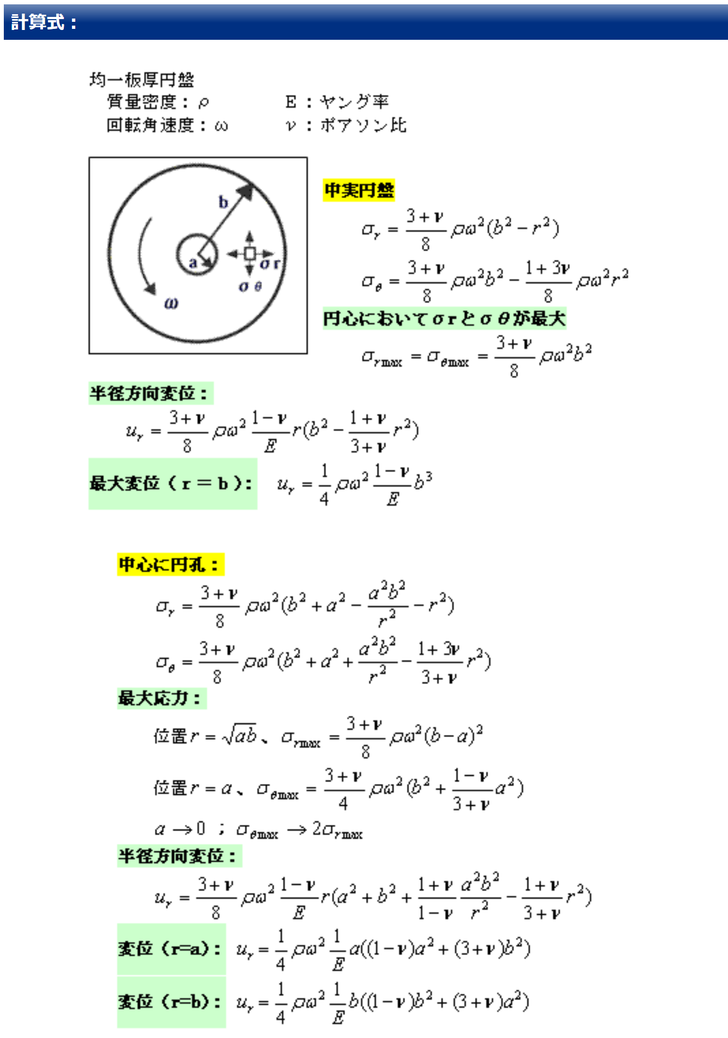
rin | 40
rout | 60
P | 45
r | 50
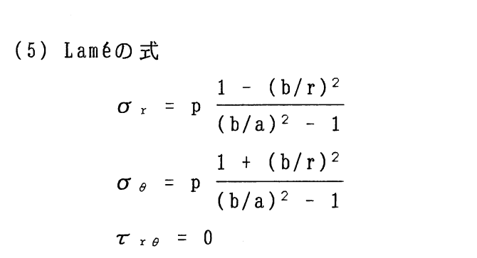
σθ | 87.84 | 87.84

 |  | http://todoroki.arrow.jp/cylinder.pdf
 | https://seihin-sekkei.com/calculation-tool/internal_pressure_thick_cylinder/
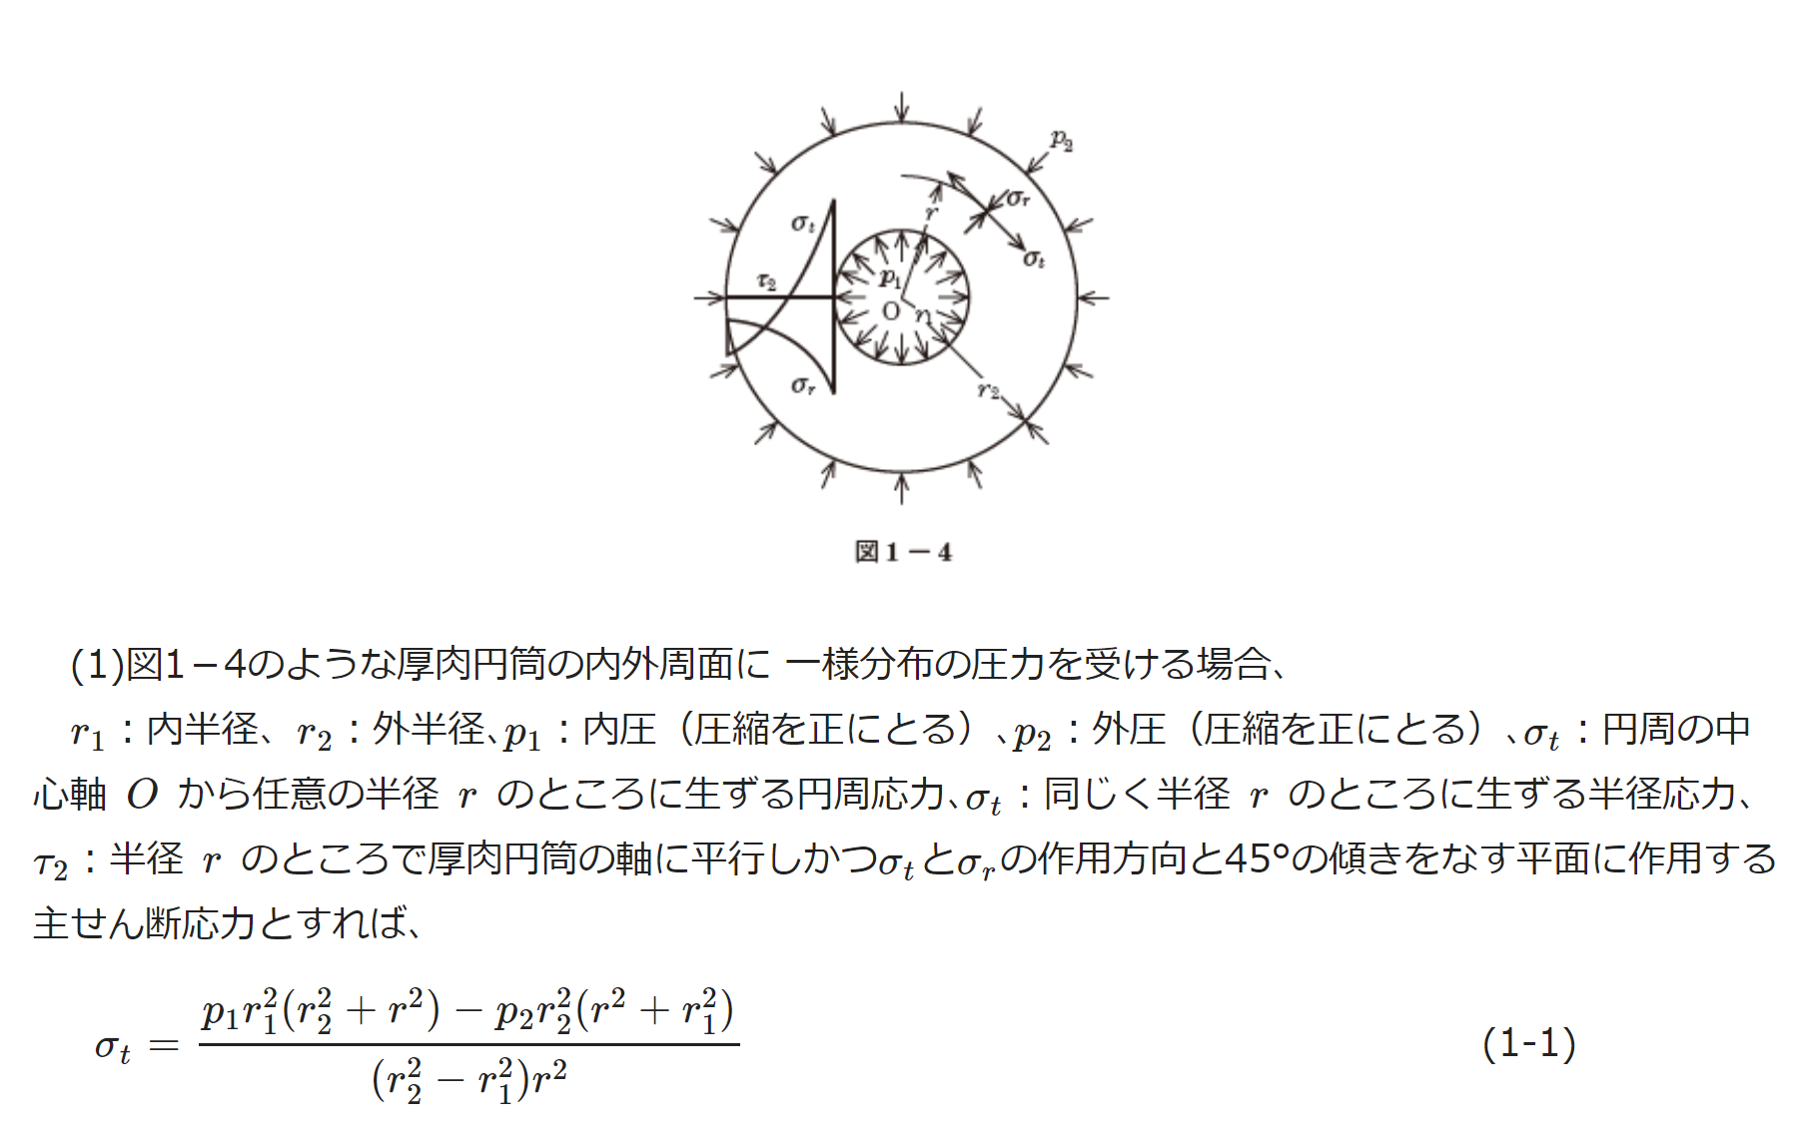

rin | 40
rout | 60
内圧p1 | 0
外圧p2 | 45
r | 40
 | -162
 | https://em.ten-navi.com/dictionary/6/

 | 遠心力のやつ
 | http://engineering-web.com/plate_ja/CircularPlateRotDisk/

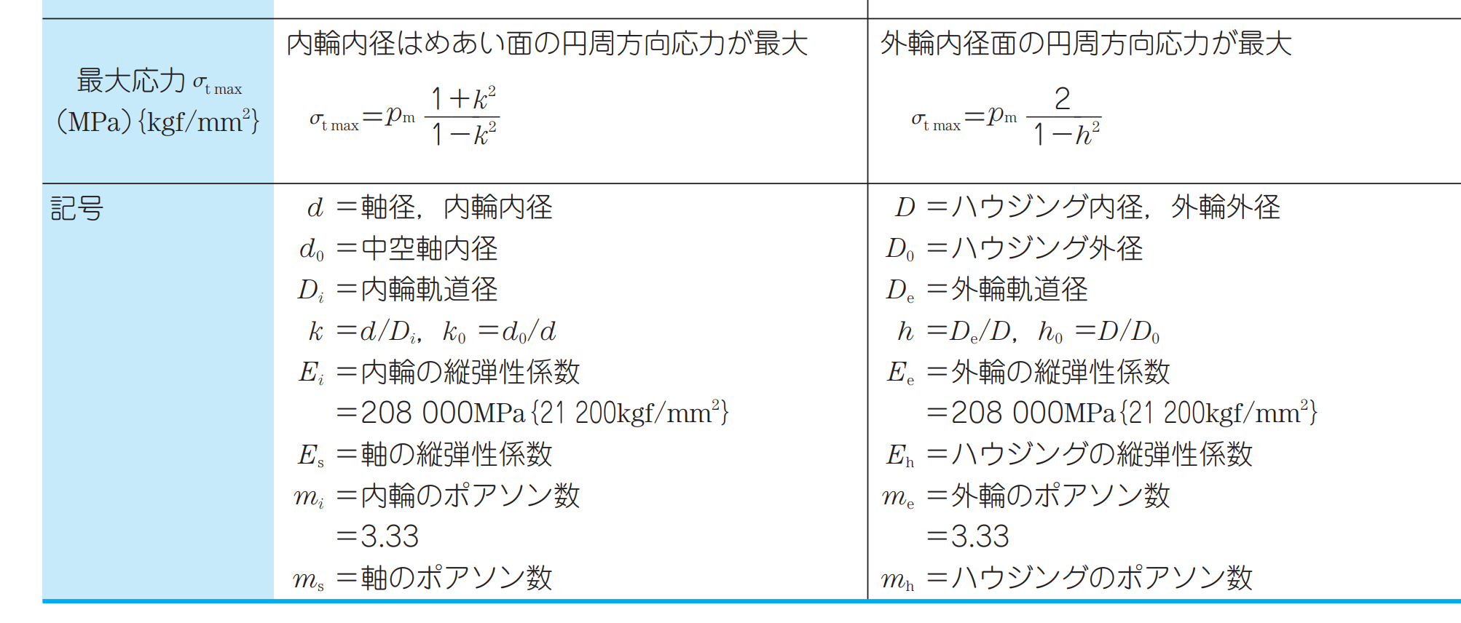

 |  |  | https://www.nsk.com/jp/common/data/ctrgPdf/split/728/nsk_cat_728h_62-85.pdf

